Sheet1
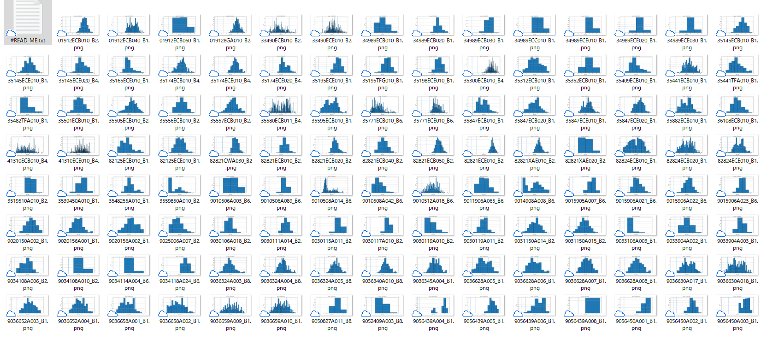
 | 波形のパターン

A

B

C

D

E

 | 山の位置のパターン
あ | 基準内 |  | 波形のパターンと山の位置のパターンで品番ごとにラベル付をして、その群の特徴をみてみるなど・・・
い | Minより小さい |  | 切り口は収容数や便数、便Ave、仕入先など
う | Maxより大きい

 |  |  | 品番 | 波形 | 位置 | 収容数 | 仕入先 | 仕入先(距離) | 便数
 |  | 例 | ******** | A | あ | 100 | ×× | 50km | 2
 |  |  | ・・・ |  |  |  |  |  |  | → | 「C-う パターンは便Aveが大きい」とか

